상품제안서
국산 크라운12색 유성매직세트 | 상품코드: S45953

 |  |  |  |  |  |  | 02-713-8555 | www.synergygift.co.kr
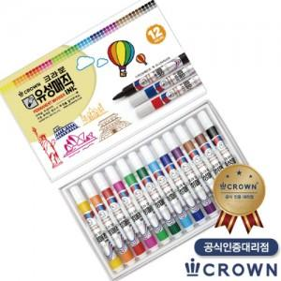

【상세/제작정보】

【인쇄/포장옵션】 | 스티커 / 포장불가능

【공급단가】 | 수량 | 100~ | 300~ | 1,000~ | 3,000~ | 5,000~
*VAT별도 | 단가 | 4,030원 | 3,810원 | 3,620원 | 3,530원 | 3,470원

【상품 URL】 | https://www.synergygift.co.kr:443/src/goods_detail.php?gdno=45953

